상품제안서
퍼펙트 바인더 A5 | 상품코드: S25085

 |  |  |  |  |  |  | 02-713-8555 | www.synergygift.co.kr
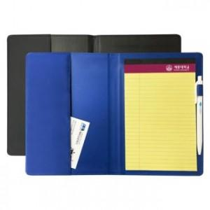

【상세/제작정보】

【인쇄/포장옵션】 | [바인더] 실크, [볼펜] 실크, [리갈패드] 스티커 / OPP(비닐)

【공급단가】 | 수량 | 100~ | 300~ | 500~ | 1,000~ | 3,000~
*VAT별도 | 단가 | 4,970원 | 4,820원 | 4,590원 | 4,370원 | 4,250원

【상품 URL】 | https://www.synergygift.co.kr:443/src/goods_detail.php?gdno=25085

